datos financieros (2)
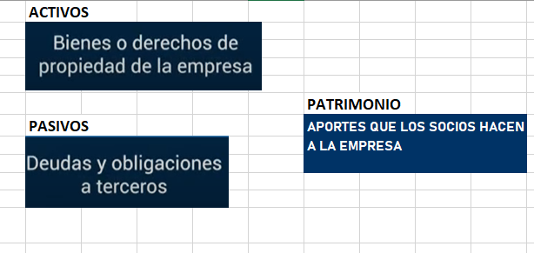
 |  | SERVICIO NACIONAL DE APRENDIZAJE SENA
 |  | REGIONAL ANTIOQUIA
 |  | CENTRO DE FORMACION DE DISEÑO CONFECCION YMODA
 | 1. DE LOS COSTOS DE PRODUCCION
 | t = 1 mes | n = 500
 | PRESUPUESTO DE VENTAS |  |  |  |  |  |  |  |  |  |  | azucar | envase | etiqueta
 | GASTOS |  | COSTOS |  |  |  | 1 | mora | 4 | 3000 | 1k | 4800 | 1200 | 800
 |  |  | FIJOS |  | VARIABLES |  | 1 | naranja | 4 | 1500 | 1k | 4800 | 1200 | 800
 | GASTOS DE PRODUCCION O FABRICACION |  | 250000 |  | 1225000 |  | 1 | fresa | 4 | 4500 | 1k | 4800 | 1200 | 800
 | GASTOS DE ADMINISTRACION |  | 133000
 | GASTOS DE VENTA |  |  |  | 250000 |  |  |  | 12 | 9000 |  | 14400 | 3600 | 2400 | 29400
 | GASTOS FINANCIEROS
 |  |  |  |  |  |  |  |  | 2450 | 500 | $1,225,000.00
 | TOTAL |  | $383,000 |  | $1,475,000
 |  |  |  |  |  |  |  |  |  |  |  |  | INSUMOS
 | CT = CF + CV | $1,858,000 | COSTO UNITARIO S | $3,716
 | PV =CT+MU | 1858000 + (1858000*0.4) |  | MARGEN DE GANANCIA DEL PRODUCTOR
 | PV =CT+MU | 1858000 + 743200 =2601200 |  | PRECIO VENTA UNITARIO | $5,202.0
CT= | 1858000 | $3,097,000.00 |  | $6,194.00 |  | MARGEN DE GANACIA DEL COMERCIALIZADOR
 | (1 - 0,4) |  |  |  |  |  |  |  | 40% | 40/100 | 0.4
 |  |  |  |  |  |  |  |  |  | 5/100 | 0.05

 | 2. DE LA NOMINA

 | VALOR TOTAL SALARIO MINIMO
 | COMPONENTES | PRESTACIONES SOCIALES A CARGO DEL EMPLEADOR_%
 | Salario mínimo mensual | 908,526
 | Auxilio de Transporte | 11.72 | 106454
 | Pensión | 12 | 109023.12
 | Prima de servicios (Provisión mensual) | 9.31 | 84581
 | ARL (Nivel I) | 0.52 | 4724
 | Cesantías (Provisión mensual) | 9.31 | 84581
 | Intereses cesantías (Provisión mensual) | 1.12 | 10149
 | Caja de compensación | 4.00 | 36341
 | Vacaciones | 4.17 | 37858
 | Salud (EPS) | 8.5 | 77224.71
 | Valor total salario minimo | 540,787 |  | 1,449,313 | 724656.415

 | 3. DE LOS ACTIVOS FIJOS PARA LA PUESTA EN MARCHA

 | ACTIVOS FIJOS
 | DETALLE
 |  |  | DESCRIPCION |  | VALOR
 | MAQUINARIA |  | MAQUINA FILETADORA |  | 1500000
 | EQUIPOS DE OFICINA
 | LOCAL O EDIFICIO
 | TERRENO
 | TRASNPORTE
 | MOBILIARIO
 | TOTAL

 | 4. DEL CAPITAL

 | CAPITAL INICIAL
 | DETALLE
 |  |  | VALOR |  | PAGO MENSUAL
 | CAPITAL PROPIO |  | 5000000
 | PRESTAMO |  | 600000 |  | 100000
 | TASA DE INTERES
 | PLAZO PACTADO |  |  |  | 7
 | TOTAL

 | 5. DEL FLUJO DE CAJA

 | FLUJO DE CAJA
 | SALDO INICIAL DE CAJA | 600000
 | COMPONENTES O MESES | ENTRADAS | SALIDAS | FLUJO NETO
 | TELAS E INSUMOS |  | 3000000 | -3000000
 | OPERARIO |  | 725000 | -725000
 | PERSONAL VENTAS |  | 900000 | -900000
 | VENTA DE LA PCC | 5880000.00 |  | 5880000
 |  |  |  | 0
 |  |  |  | 0
 |  |  |  | 0
 |  |  |  | 0
 |  |  | SALDO FINAL DE CAJA | 1855000

 | BALANCE INICIAL
 | DETALLE | ACTIVOS | PASIVOS | PATRIMONIO
 |  |  |  | 0
 |  |  |  | 0
 |  |  |  | 0
 |  |  |  | 0
 |  |  |  | 0
 |  |  |  | 0
 |  |  |  | 0
 |  |  |  | 0

